Macros
1. Introducción a las Macros

¿QUÉ ES UNA MACRO?
Una macro es una secuencia de instrucciones que se almacenan para ejecutarlas automáticamente. En Excel, una macro puede realizar tareas repetitivas o complejas con solo presionar un botón, o incluso automáticamente. Esto ahorra tiempo y reduce la posibilidad de errores humanos.
Por ejemplo, si todos los días necesitas abrir un archivo de Excel, filtrar ciertas filas, hacer algunos cálculos y luego guardar el archivo, puedes grabar una macro para hacer todo esto. Luego, en lugar de realizar todas esas acciones manualmente, simplemente ejecutas la macro.

Macros (2)
1. Extensiones de Macros

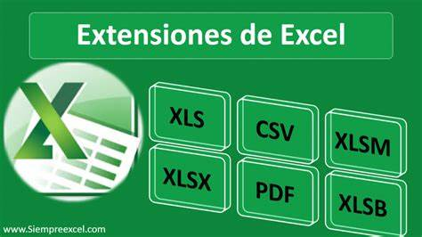

Archivos habituales de Excel .xlsx

Archivos Macros de Excel .xlsm

Archivos antiguos de Excel .xls

